トポロジ図
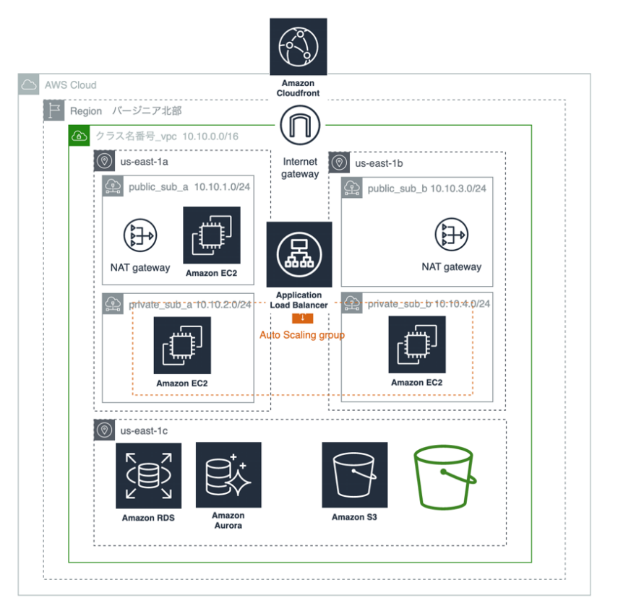
課題のトポロジ

